Feuil1
lambda |  | Eeq | alpha
-10 | 5539.0172815 | 2.3076923077E+12 | 0.34905555556
-9 | #DIV/0!
-8 | #DIV/0!
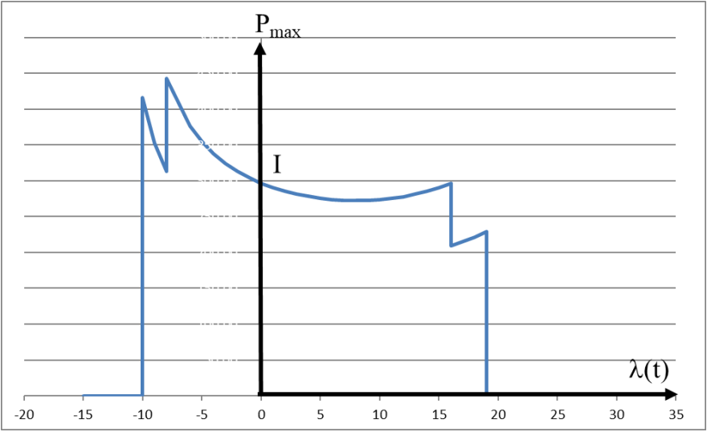
-7 | #DIV/0!
-6 | #DIV/0!
-5 | #DIV/0!
-4 | #DIV/0!
-3 | #DIV/0!
-2 | #DIV/0!
-1 | #DIV/0!
0 | #DIV/0!
1 | #DIV/0!
2 | #DIV/0!
3 | #DIV/0!
4 | #DIV/0!
5 | #DIV/0!
6 | #DIV/0!
7 | #DIV/0!
8 | #DIV/0!
9 | #DIV/0!
10 | #DIV/0!
11 | #DIV/0!
12 | #DIV/0!
13 | #DIV/0!
14 | #DIV/0!
15 | #DIV/0!
16 | #DIV/0!
17 | #DIV/0!
18 | #DIV/0!
19 | #DIV/0!
20 | #DIV/0!

